Practice Solution
页面 | key这列由开发填写 | 英文 | 中文 | 繁体中文 | 俄语 | 葡萄牙语 | 德语 | 意大利语 | 西班牙语 | 法语 | 韩语 | 日语
page | key | en | zh | zh-Hant | ru | pt | de | it | es | fr | ko | ja
Practice Solution | practice_solution .text1 | UP3D Same-Day Solution for Dentistry | 云甲科技当日戴牙解决方案 |  | Решение UP3D Same-Day для стоматологии | Solução UP3D Same-Day para Odontologia | UP3D Same-Day-Lösung für die Zahnmedizin | Soluzione UP3D in giornata per l'odontoiatria | UP3D Solución para el mismo día en odontología | Solution UP3D pour la dentisterie le jour même
Practice Solution | practice_solution .text2 | Unlocking the Potential of Your Dental Office with Ease | 轻松释放牙科诊所的潜能 |  | Раскройте потенциал вашего стоматологического кабинета с легкостью | Desbloqueando o potencial do seu consultório odontológico com facilidade | Schöpfen Sie mühelos das Potenzial Ihrer Zahnarztpraxis | Sbloccare il potenziale del tuo studio dentistico con facilità | Cómo aprovechar al máximo el potencial de su consultorio dental con facilidad | Libérez facilement le potentiel de votre cabinet dentaire
Practice Solution | practice_solution .text3 | Simplifying Your Dentistry with UP3D | 简化流程的椅旁解决方案 |  | Упрощение стоматологического лечения с помощью UP3D | Simplificando sua odontologia com UP3D | Vereinfachen Sie Ihre Zahnheilkunde mit UP3D | Semplifica la tua odontoiatria con UP3D | Simplificando su odontología con UP3D | Simplifiez votre dentisterie avec UP3D
Practice Solution | practice_solution .text4 | The UP3D single-visit dentist solution enhances your workflow efficiency while delivering higher-quality results. Whether completing permanent restorations in one visit or customizing treatment schedules to fit your practice’s needs, this all-in-one system integrates advanced scanning, intuitive CAD design, and precise chairside manufacturing. It’s a win-win situation: You will meet high expectations and your patients receive an excellent treatment. | 云甲科技一次就诊牙科解决方案在提高工作流程效率的同时，还能提供更高质量的结果。无论是一次就诊完成永久性修复，还是根据定制治疗的时间表都能满足您的业务需求，这个一体化系统集成了先进的扫描、直观的 CAD 设计和精确的椅旁切削。这是一个双赢的局面： 您将获得高预期修复结果，而您的患者也将得到出色的治疗体验。 |  | Решение для стоматолога с одним посещением UP3D повышает эффективность вашего рабочего процесса, обеспечивая при этом более качественные результаты. Независимо от того, выполняете ли вы постоянные реставрации за один визит или настраиваете графики лечения в соответствии с потребностями вашей практики, эта система «все в одном» объединяет передовое сканирование, интуитивно понятное проектирование CAD и точное производство у кресла. Это беспроигрышная ситуация: вы оправдаете высокие ожидания, а ваши пациенты получат превосходное лечение. | A solução UP3D para dentistas de visita única aprimora a eficiência do seu fluxo de trabalho ao mesmo tempo em que fornece resultados de maior qualidade. Seja concluindo restaurações permanentes em uma visita ou personalizando cronogramas de tratamento para atender às necessidades da sua clínica, este sistema tudo-em-um integra digitalização avançada, design CAD intuitivo e fabricação precisa na cadeira. É uma situação ganha-ganha: você atenderá às altas expectativas e seus pacientes receberão um tratamento excelente. | Die UP3D-Lösung für den Zahnarzt in einer einzigen Sitzung verbessert die Effizienz Ihrer Arbeitsabläufe und liefert qualitativ hochwertigere Ergebnisse. Ob Sie dauerhafte Restaurationen in einer Sitzung fertigstellen oder Behandlungspläne an die Bedürfnisse Ihrer Praxis anpassen, dieses All-in-One-System integriert fortschrittliches Scannen, intuitives CAD-Design und präzise Fertigung am Behandlungsstuhl. Es ist eine Win-Win-Situation: Sie erfüllen hohe Erwartungen und Ihre Patienten erhalten eine hervorragende Behandlung. | La soluzione UP3D per dentisti in una sola visita migliora l'efficienza del flusso di lavoro, offrendo al contempo risultati di qualità superiore. Che si tratti di completare restauri permanenti in una sola visita o di personalizzare i programmi di trattamento in base alle esigenze del tuo studio, questo sistema all-in-one integra scansione avanzata, progettazione CAD intuitiva e produzione precisa alla poltrona. È una situazione vantaggiosa per tutti: soddisferai aspettative elevate e i tuoi pazienti riceveranno un trattamento eccellente. | La solución UP3D para dentistas en una sola visita mejora la eficiencia de su flujo de trabajo y ofrece resultados de mayor calidad. Ya sea que complete restauraciones permanentes en una sola visita o personalice los cronogramas de tratamiento para que se ajusten a las necesidades de su consultorio, este sistema todo en uno integra escaneo avanzado, diseño CAD intuitivo y fabricación precisa en el consultorio. Es una situación en la que todos ganan: usted cumplirá con las altas expectativas y sus pacientes recibirán un tratamiento excelente. | La solution de dentiste en une seule visite UP3D améliore l'efficacité de votre flux de travail tout en offrant des résultats de meilleure qualité. Qu'il s'agisse de réaliser des restaurations permanentes en une seule visite ou de personnaliser les programmes de traitement en fonction des besoins de votre cabinet, ce système tout-en-un intègre une numérisation avancée, une conception CAO intuitive et une fabrication précise au fauteuil. C'est une situation gagnant-gagnant : vous répondrez à des attentes élevées et vos patients recevront un excellent traitement.
Practice Solution | practice_solution .text5 | The Chairside Workflow | 云甲椅旁工作流程 |  | Рабочий процесс у кресла | O fluxo de trabalho da cadeira | Der Chairside-Workflow | Il flusso di lavoro alla sedia | El flujo de trabajo en la silla de ruedas | Le flux de travail au fauteuil
Practice Solution | practice_solution .text6 | Scanning | 扫描 |  | Сканирование | Digitalização | Scannen | Scansione | Exploración | Balayage
Practice Solution | practice_solution .text7 | Design | 设计 |  | Дизайн | Projeto | Design | Progetto | Diseño | Conception
Practice Solution | practice_solution .text8 | Grinding | 研磨 |  | Шлифовка | Moagem | Schleifen | macinazione | Molienda | Affûtage
Practice Solution | practice_solution .text9 | Sintering | 烧结 |  | Спекание | Sinterização | Sintern | Sinterizzazione | Sinterización | Frittage
Practice Solution | practice_solution .text10 | Discover the Power of UP3D Solutions | 了解云甲科技解决方案强大的功能 |  | Откройте для себя мощь решений UP3D | Descubra o poder das soluções UP3D | Entdecken Sie die Leistungsfähigkeit der UP3D-Lösungen | Scopri la potenza delle soluzioni UP3D | Descubra el poder de las soluciones UP3D | Découvrez la puissance des solutions UP3D
Practice Solution | practice_solution .text11 | Click on the products to explore how they transform workflows and deliver results. | 点击产品，了解他们如何改变工作流程和交付成果 |  | Нажмите на продукты, чтобы узнать, как они трансформируют рабочие процессы и обеспечивают результаты. | Clique nos produtos para explorar como eles transformam fluxos de trabalho e geram resultados. | Klicken Sie auf die Produkte, um zu erfahren, wie sie Arbeitsabläufe verändern und Ergebnisse liefern. | Fai clic sui prodotti per scoprire come trasformano i flussi di lavoro e producono risultati. | Haga clic en los productos para explorar cómo transforman los flujos de trabajo y generan resultados. | Cliquez sur les produits pour découvrir comment ils transforment les flux de travail et produisent des résultats.
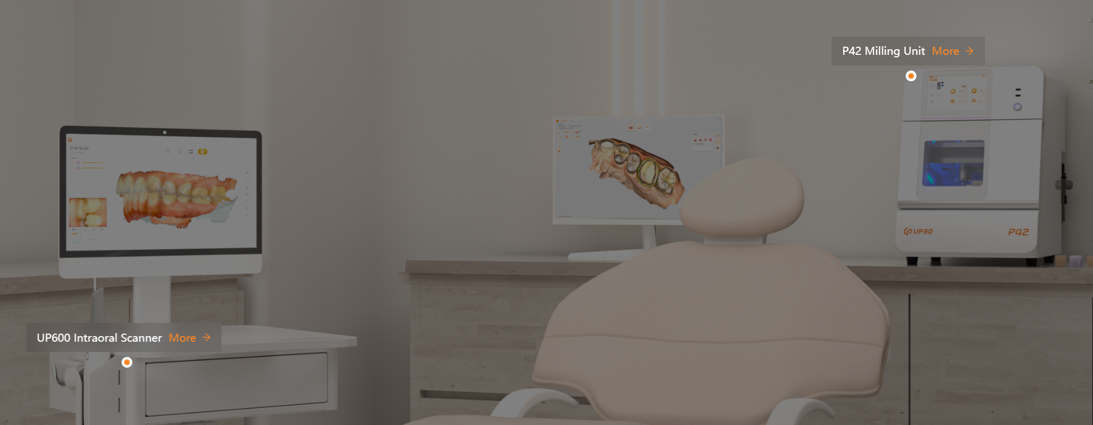
Practice Solution | practice_solution .text12 | UP600 Intraoral Scanner | UP600 口内扫描仪 |  | Внутриротовой сканер UP600 | Scanner intraoral UP600 | UP600 Intraoralscanner | Scanner intraorale UP600 | Escáner intraoral UP600 | Scanner intraoral UP600
Practice Solution | practice_solution .text14 | P42 Milling Unit | P42 湿切磨削机 |  | Фрезерный агрегат P42 | Unidade de fresagem P42 | P42 Fräseinheit | Unità di fresatura P42 | Unidad de fresado P42 | Unité de fraisage P42
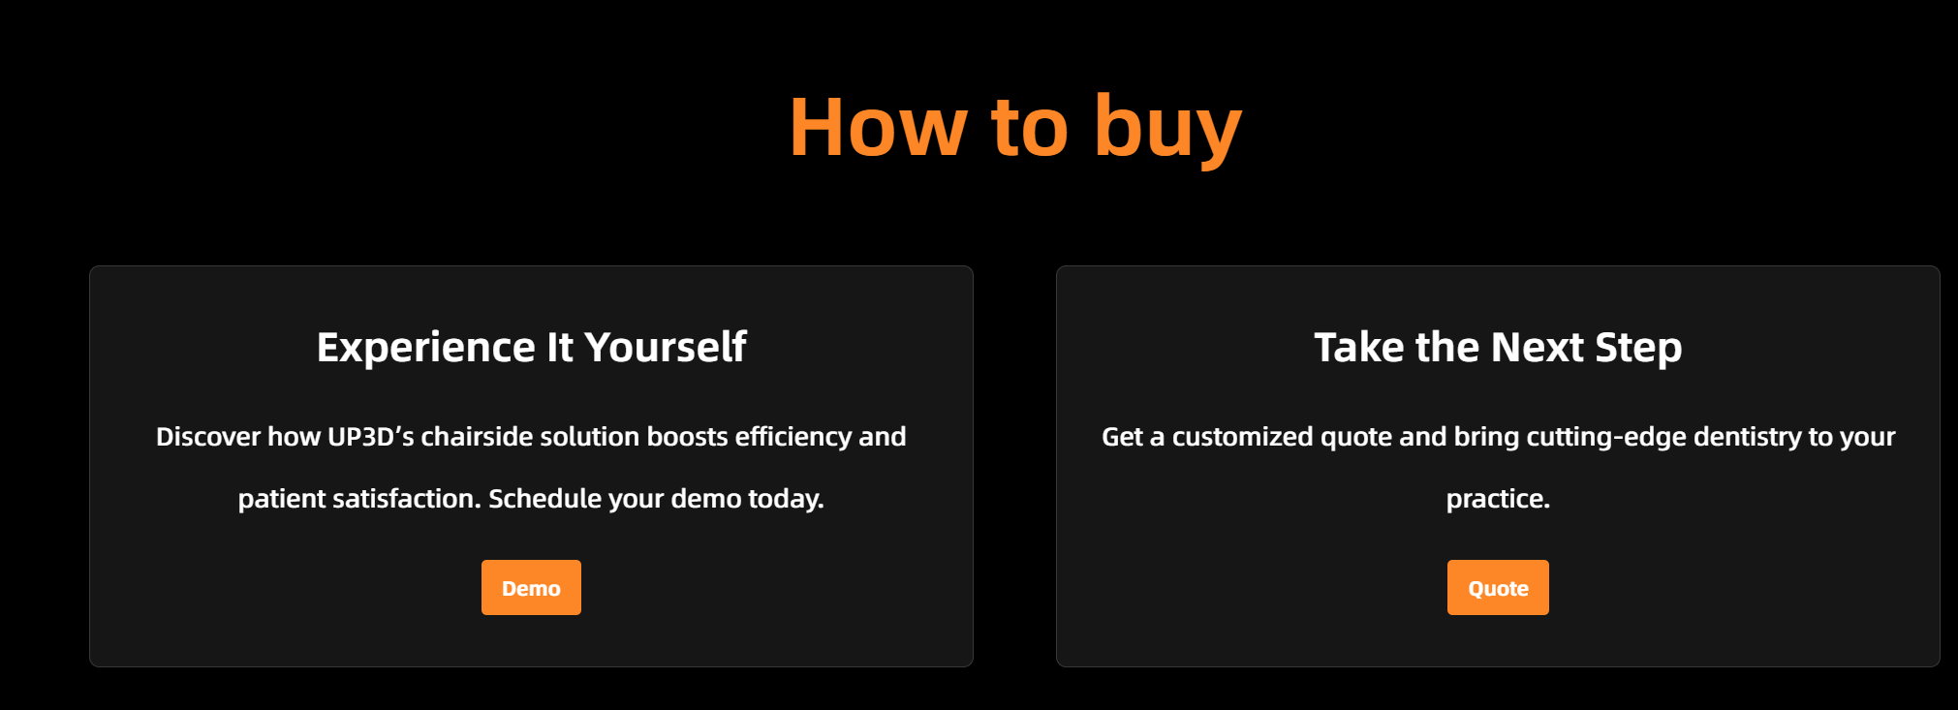
Practice Solution | practice_solution .text15 | How to buy | 如何购买 |  | Как купить | Como comprar | So kaufen Sie | Come acquistare | Cómo comprar | Comment acheter
Practice Solution | practice_solution .text16 | Experience It Yourself | 即刻体验 |  | Испытайте это сами | Experimente você mesmo | Erleben Sie es selbst | Provalo tu stesso | Experimentalo tu mismo | Faites-en l'expérience vous-même
Practice Solution | practice_solution .text17 | Discover how UP3D’s chairside solution boosts efficiency and patient satisfaction. Schedule your demo today. | 了解云甲科技的椅旁解决方案如何提高效率和患者满意度。立即预约演示。 |  | Узнайте, как решение UP3D chairside повышает эффективность и удовлетворенность пациентов. Запланируйте свою демонстрацию сегодня. | Descubra como a solução chairside da UP3D aumenta a eficiência e a satisfação do paciente. Agende sua demonstração hoje mesmo. | Entdecken Sie, wie die Chairside-Lösung von UP3D die Effizienz und Patientenzufriedenheit steigert. Planen Sie noch heute Ihre Demo. | Scopri come la soluzione chairside di UP3D aumenta l'efficienza e la soddisfazione del paziente. Pianifica la tua demo oggi stesso. | Descubra cómo la solución de UP3D para el consultorio aumenta la eficiencia y la satisfacción del paciente. Programe una demostración hoy mismo. | Découvrez comment la solution UP3D améliore l'efficacité et la satisfaction des patients. Planifiez votre démonstration dès aujourd'hui.
Practice Solution | practice_solution .text18 | Demo | 演示 |  | Демо | Demonstração | Demo | Dimostrazione | Manifestación | Démo
Practice Solution | practice_solution .text19 | Take the Next Step | 更进一步 |  | Сделайте следующий шаг | Dê o próximo passo | Machen Sie den nächsten Schritt | Fai il passo successivo | Da el siguiente paso | Passez à l’étape suivante
Practice Solution | practice_solution .text20 | Get a customized quote and bring cutting-edge dentistry to your practice. | 获取定制报价，为您的诊所带来先进的牙科技术。 |  | Получите индивидуальное предложение и внедрите передовые методы лечения в свою практику. | Obtenha um orçamento personalizado e leve odontologia de ponta para seu consultório. | Holen Sie sich ein individuelles Angebot und holen Sie sich modernste Zahnmedizin in Ihre Praxis. | Ottieni un preventivo personalizzato e porta l'odontoiatria all'avanguardia nel tuo studio. | Obtenga una cotización personalizada y lleve la odontología de vanguardia a su práctica. | Obtenez un devis personnalisé et apportez une dentisterie de pointe à votre cabinet.
Practice Solution | practice_solution .text21 | Quote | 报价 |  | Цитировать | Citar | Zitat | Citazione | Cita | Citation

